指标
序号 | 日期 | 一般公共预算支出 | 中国:GDP:现价
1 | 2023 | 274,622.94 | 1,294,272.00
2 | 2022 | 260,552.12 | 1,204,724.00
3 | 2021 | 245,673.00 | 1,149,237.00
4 | 2020 | 245,679.03 | 1,013,567.00
5 | 2019 | 238,858.37 | 986,515.20
6 | 2018 | 220,904.13 | 919,281.10
7 | 2017 | 203,085.49 | 832,035.90
8 | 2016 | 187,755.21 | 746,395.10
9 | 2015 | 175,877.77 | 688,858.20
10 | 2014 | 151,785.56 | 643,563.10
11 | 2013 | 140,212.10 | 592,963.20
12 | 2012 | 125,952.97 | 538,580.00
13 | 2011 | 109,247.79 | 487,940.20
14 | 2010 | 89,874.16 | 412,119.30
15 | 2009 | 76,299.93 | 348,517.70
16 | 2008 | 62,592.66 | 319,244.60
17 | 2007 | 49,781.35 | 270,092.30
18 | 2006 | 40,422.73 | 219,438.50
19 | 2005 | 33,930.28 | 187,318.90
20 | 2004 | 28,486.89 | 161,840.20
21 | 2003 | 24,649.95 | 137,422.00
22 | 2002 | 22,053.15 | 121,717.40
23 | 2001 | 18,902.58 | 110,863.10
24 | 2000 | 15,886.50 | 100,280.10
25 | 1999 | 13,187.67 | 90,564.40
26 | 1998 | 10,798.18 | 85,195.50
27 | 1997 | 9,233.56 | 79,715.00
28 | 1996 | 7,937.55 | 71,813.60
29 | 1995 | 6,823.72 | 61,339.90
30 | 1994 | 5,792.62 | 48,637.50
31 | 1993 | 4,642.30 | 35,673.20
32 | 1992 | 3,742.20 | 27,194.50
33 | 1991 | 3,386.62 | 22,005.60
34 | 1990 | 3,083.59 | 18,872.90
35 | 1989 | 2,823.78 | 17,179.70
36 | 1988 | 2,491.21 | 15,180.40
37 | 1987 | 2,262.18 | 12,174.60
38 | 1986 | 2,204.91 | 10,376.20
39 | 1985 | 2,004.25 | 9,098.90
40 | 1984 | 1,701.02 | 7,278.50
41 | 1983 | 1,409.52 | 6,020.90
42 | 1982 | 1,229.98 | 5,373.40
43 | 1981 | 1,138.41 | 4,935.80
44 | 1980 | 1,228.83 | 4,587.60
45 | 1979 | 1,281.79 | 4,100.50
46 | 1978 | 1,122.09 | 3,678.70
 |  |  | 3,250.00
 |  |  | 2,988.60
 |  |  | 3,039.50
 |  |  | 2,827.70
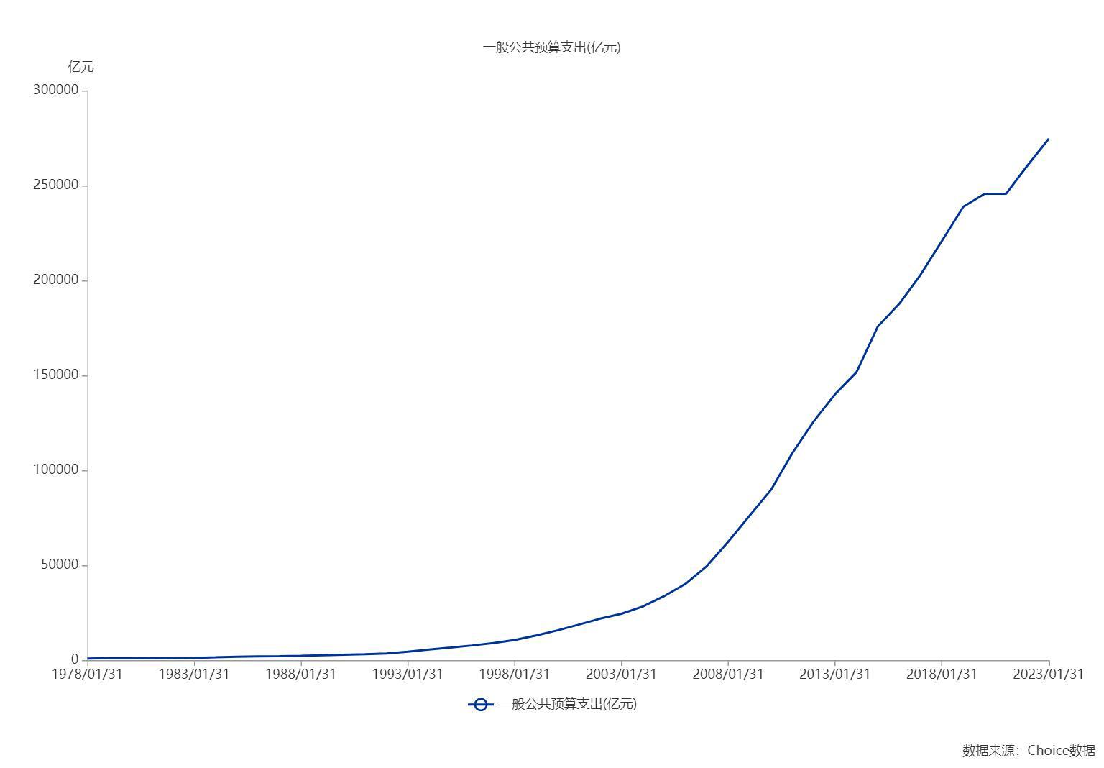
 |  |  | 2,756.20
 |  |  | 2,552.40
 |  |  | 2,456.90
 |  |  | 2,279.70
 |  |  | 1,962.20
 |  |  | 1,744.10
 |  |  | 1,794.20
 |  |  | 1,888.70
 |  |  | 1,734.00
 |  |  | 1,469.90
 |  |  | 1,248.30
 |  |  | 1,162.20
 |  |  | 1,232.30
 |  |  | 1,470.10
 |  |  | 1,447.50
 |  |  | 1,312.30
 |  |  | 1,071.40
 |  |  | 1,030.70
 |  |  | 911.60
 |  |  | 859.80
 |  |  | 824.40
 |  |  | 679.10

数据来源：东方财富Choice数据

